Sklop 20
 | PONUDBENI PREDRAČUN

 | Ponudnik:_________________________________________________________,
 | ki oddajamo ponudbo za javno naročilo št.: VKS-219/20 Dobava nadomestnih delov in servisiranje tovornih vozil in delovnih strojev, prilagamo

 | PONUDBENI PONUDBENI PREDRAČUN št. _____________, za sklop št. 20: Ščetke za pometalne stroje

POZ |  |  |  |  | ENOTA | KATALOŠKA ŠTEVILKA - NOVA | PROIZVAJALEC REZERVNEGA DELA | Cena za enoto brez DDV | Popust v % (najmanj 15%) | Cena za enoto brez DDV s popustom | Vrednost skupaj brez DDV s popustom
 | TIP STROJA | VRSTA ŠČETKE | OKVIRNA DIMENZIJA | KOLIČINA
1 | IVECO 150E18K - ATRIK | krožna ščetka mešana Fe/PPL | Φ320 X550 | 3 | kos |  |  |  |  | 0.00 | 0.00
2 | IVECO 150E18K - ATRIK | valjčna ščetka mešana Fe/PPL | Φ450 X1200 | 3 | kos |  |  |  |  | 0.00 | 0.00
3 | MAN 18.240 - MUT | krožna ščetka mešana Fe/PPL | Φ450X750 | 7 | kos |  |  |  |  | 0.00 | 0.00
4 | MAN 18.240 - MUT | valjčna ščetka mešana Fe/PPL | Φ400X750 | 7 | kos |  |  |  |  | 0.00 | 0.00
5 | BUCHER 2020 CC | krožna ščetka mešana Fe/PPL | Φ500X800 | 52 | kos |  |  |  |  | 0.00 | 0.00
6 | BUCHER 2020 CC | krožna ščetka kovinska Fe | Φ500X800 | 15 | kos |  |  |  |  | 0.00 | 0.00
7 | BUCHER 2020 CC | krožna ščetka plastika PPL | Φ500X800 | 20 | kos |  |  |  |  | 0.00 | 0.00
8 | BUCHER 2020 CC | krožna ščetka strugalna | Φ500X800 | 8 | kos |  |  |  |  | 0.00 | 0.00
9 | U.C.M. 360 UE | krožna ščetka mešana Fe/PPL | Φ400X600 | 6 | kos |  |  |  |  | 0.00 | 0.00
10 | U.C.M. 360 UE | krožna ščetka plastika PPL | Φ400X600 | 6 | kos |  |  |  |  | 0.00 | 0.00
11 | BUCHER 5000 CC | krožna ščetka mešana Fe/PPL | Φ550X850 | 32 | kos |  |  |  |  | 0.00 | 0.00
12 | BUCHER 5000 CC | krožna ščetka kovinska Fe | Φ550X850 | 15 | kos |  |  |  |  | 0.00 | 0.00
13 | BUCHER 5000 CC | krožna ščetka plastika PPL | Φ550X850 | 10 | kos |  |  |  |  | 0.00 | 0.00
14 | BUCHER 5000 CC | krožna ščetka strugalna | Φ550X850 | 10 | kos |  |  |  |  | 0.00 | 0.00
15 | BOSCHUNG S3 | krožna ščetka mešana Fe/PPL | Φ550X850 | 14 | kos |  |  |  |  | 0.00 | 0.00
16 | BOSCHUNG S3 | krožna ščetka kovinska Fe | Φ550X850 | 8 | kos |  |  |  |  | 0.00 | 0.00
17 | BOSCHUNG S3 | krožna ščetka strugalna | Φ550X850 | 3 | kos |  |  |  |  | 0.00 | 0.00
18 | AQAZURA MACAZC30532 | krožna ščetka plastika PPL | Φ450 | 20 | kos |  |  |  |  | 0.00 | 0.00
 |  |  |  | SKUPNA PONUDBENA CENA ZA OBDOBJE 24 MESECEV brez DDV s popustom |  |  |  |  |  | 0.00
 | slika za krožne ščetke strugalne:
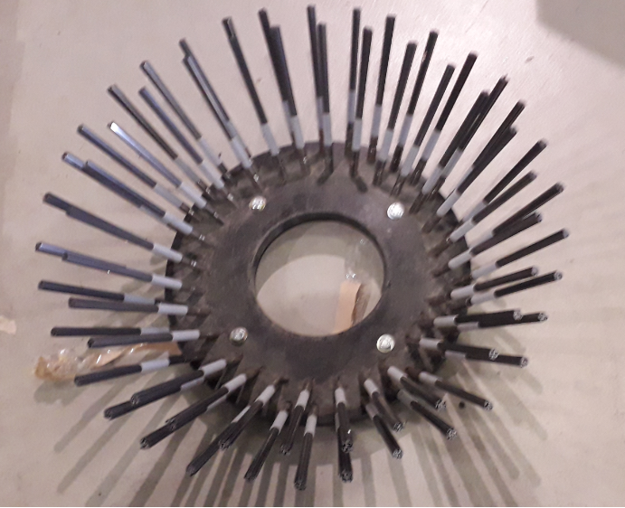

 |  |  | ________________ |  |  |  | ______________
 |  |  | (kraj, datum) |  |  | Žig | (podpis odgovorne osebe)

